상품제안서
르네 무광 투톤인 칼라- 블랙라인 | 상품코드: F13636

 |  |  |  |  |  |  | 02-412-0044 | www.easy1.co.kr
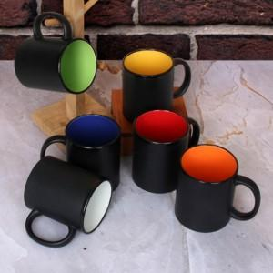

【상세/제작정보】 | ※케이스 스티커 부착 희망시 별도 문의 바랍니다.

【인쇄/포장옵션】 | 실크, 열전사 1도 / 포장불가능

【공급단가】 | 수량 | 200~ | 500~ | 1,000~ | 3,000~ | 5,000~
*VAT별도 | 단가 | 2,490원 | 2,450원 | 2,400원 | 2,300원 | 2,200원

【상품 URL】 | https://dev.easy1.co.kr:443/src/goods_detail.php?gdno=13636

